Sheet1
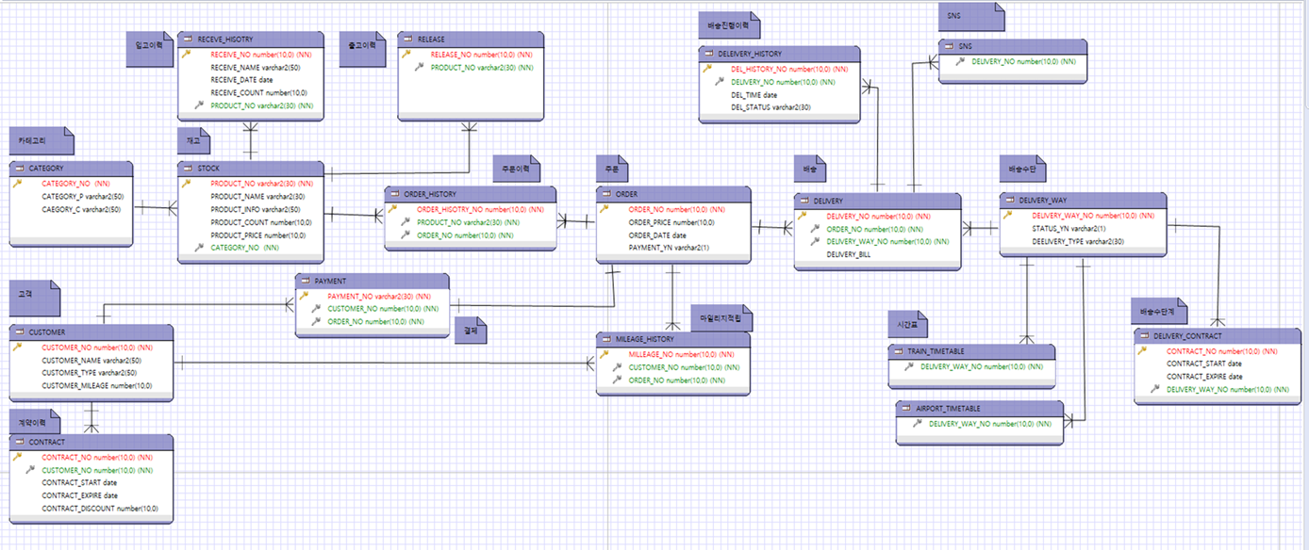
 | 배송지정보 |  |  |  |  |  |  | 배송이력
아이디 | 배송지번호 | 날짜 | 주소 | 연락처 |  |  | 주문번호 | 배송번호 | 받는사람 | 배송업체 | 배송지연락처
kk123 | 1 | … | 서울 | …. |  |  | 111 | s-100 | 홍길자 | 지정.. | …..
kk123 | 2 | … | 경기 | …

 |  | 회원 |  |  |  |  | FK | 주문이력 |  |  |  | 매핑테이블(주문상세) |  |  |  |  | 상품
 |  | 아이디 | 이름 | 연락처 | 주소 |  | 아이디 | 주문번호 | 주문일자 | 결제금액 | 결제여부 | 주문번호 | 상품번호 | 이름 | 수량 | 가격 | 상품번호 | 상품명 | 가격 | 설명 | 수량
 |  | kk123 | 홍길자 | … | …. |  | kkk123 | 111 | ~~~ | 107000 | N | 111 | 1 | 마우스 | 2 | 100000 | 1 | 마우스 | 50000 | ~~ | 50
 |  |  |  |  |  |  |  |  |  |  |  | 111 | 2 | 램 | 1 | 7000 | 2 | 램 | 7000 | ~~ | 24
 |  |  |  |  |  |  |  |  |  |  |  |  |  |  |  |  | 3 | 씨피유 | 10000 | ~~ | 60
 |  |  |  |  |  |  |  |  |  |  |  |  |  |  |  |  | 4 | 모니터 | 20000 | ~~ | 10
 |  |  |  |  |  |  |  |  |  |  |  |  |  |  |  |  | 5 | 스피커 | 30000 | ~~ | 54
 |  |  |  |  |  |  |  |  |  |  |  |  |  |  |  |  | 6 | 키보드 | 40000 | ~~ | 100
 |  |  |  |  |  |  |  | 결제이력
 |  |  |  |  |  | 아이디 | 주문번호 | 결제방법 | 카드번호 | 성공여부..
 |  |  |  |  |  | kk123 | 111 | 카드 | …. | Y

문제1

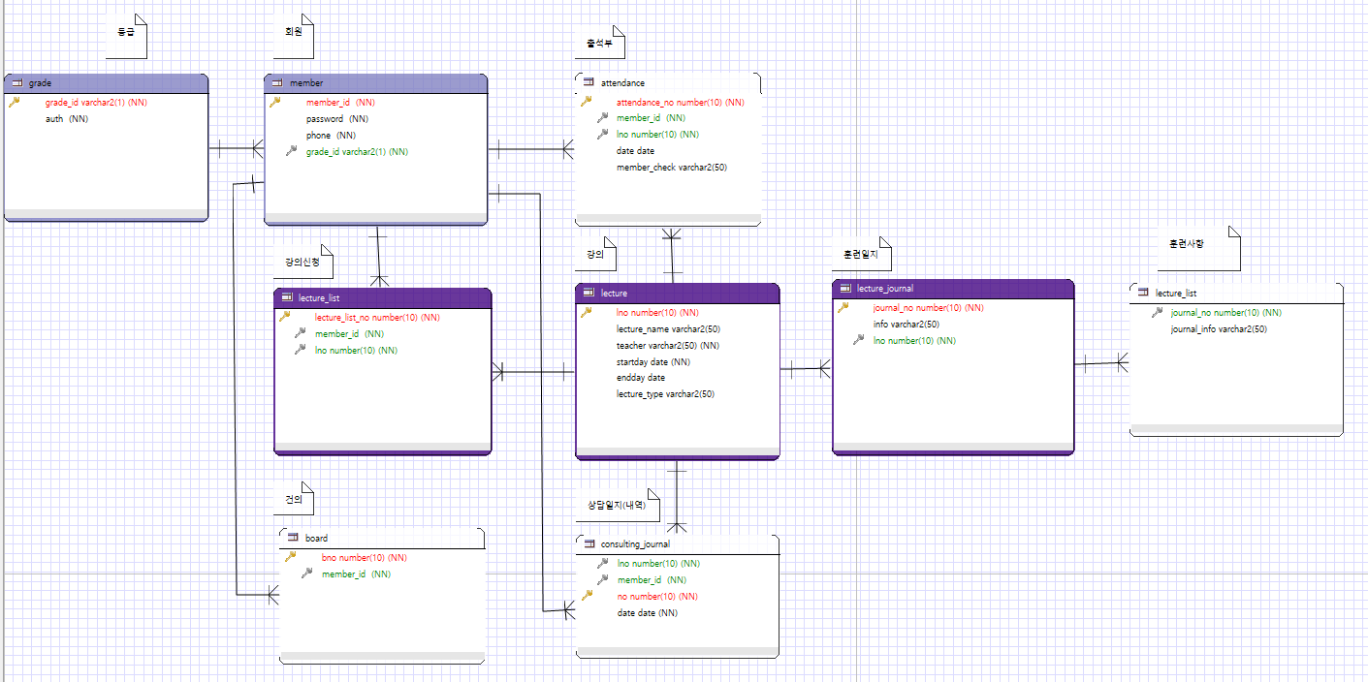

문제2

